Respostas
1.

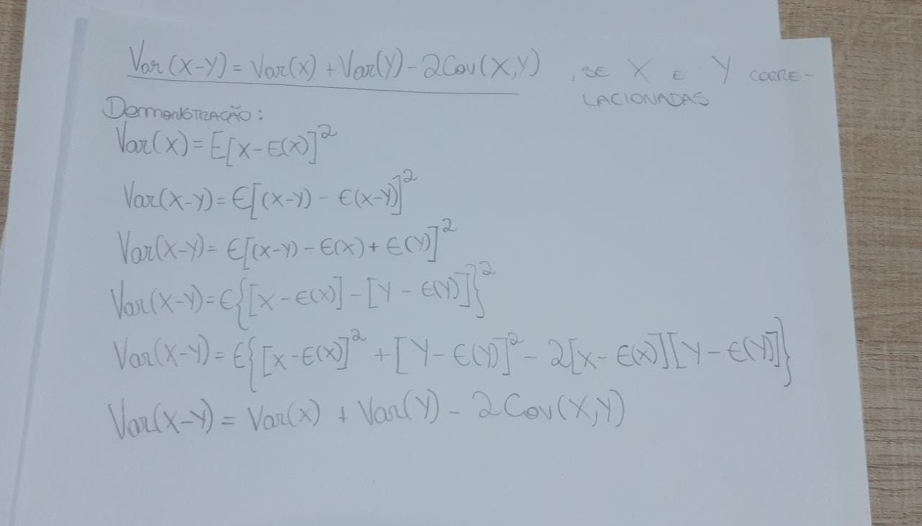

2.

 | Y | X |  | Var(Y) | Média Y |  | Var(X) | Média X |  | Covariância entre X e Y
 | 70 | 80 |  | 1681 | 111 |  | 8100 | 170 |  | 3690
 | 65 | 100 |  | 2116 |  |  | 4900 |  |  | 3220
 | 90 | 120 |  | 441 |  |  | 2500 |  |  | 1050
 | 95 | 140 |  | 256 |  |  | 900 |  |  | 480
 | 110 | 160 |  | 1 |  |  | 100 |  |  | 10
 | 115 | 180 |  | 16 |  |  | 100 |  |  | 40
 | 120 | 200 |  | 81 |  |  | 900 |  |  | 270
 | 140 | 220 |  | 841 |  |  | 2500 |  |  | 1450
 | 155 | 240 |  | 1936 |  |  | 4900 |  |  | 3080
 | 150 | 260 |  | 1521 |  |  | 8100 |  |  | 3510

 |  |  |  | 10 |  |  | 10 |  |  | 10

 |  |  | Var(Y) | 889 |  | Var(X) | 3300 |  | Cov(X,Y) | 1680

 |  |  | Prova real | 889 |  | Prova real | 3300 |  | Prova real | 1680

